Especificaciones de calidad
ESPECIFICACIONES DE CALIDAD DE MATERIALES Y EQUIPOS

No. | Descripción | Imagen | Observación
5.02 | Suministro y colocación de luces panel led de 2x4 (3er nivel) (incluye alimentación desde panel existente) | 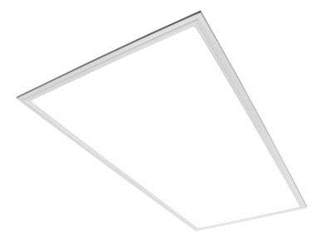 | Minimo 5 años de garantia
5.05 | Suministro y colocación de abanicos de techo color blanco, con 3 velocidades de 56" (incluir alimentación eléctrica desde los abanicos hasta panel eléctrico y soportes de abanico) (3er. Nivel) |  | Color blanco, 3 aspas metalicas, control de pared. Minimo 5 años de garantia
6.01 | Suministro y colocación de puertas de Plywood de caoba, en auditorio, terminación tipo roble (esp. 1 1/2") de 0.90x2.44 mts, con cerradura tipo cerrojo en acero inoxidable |  | Puertas abatibles, panel de madera fonoabsorbente para área de auditorio, acabado tipo Roble. Con bisagras de giro amplio en acero inoxidable de 3 1/2" x 3 1/2 ". Ver diseño y dimensiones en plano. Mas de 10 años de garantía
6.02 | Suministro y colocación de puertas cortafuego en auditorio, con barra anti pánico | 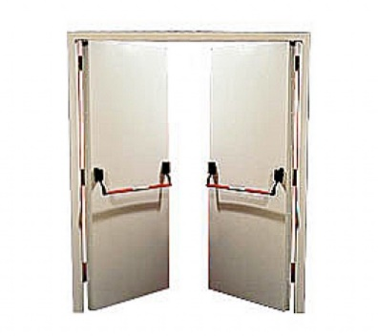 | Puertas fabricadas en una combinación de espesores de chapa y rellenas con manta térmica. Construcción con sistema de cuádruple contacto (tipo caja fuerte) y bisagras, color blanco. Con barra antipánico. Minimo 5 años de garantia
7.01 | Recubrimiento de pared en paneles de Plywood de caoba con terminación tipo roble (en escenario de auditorio en 1er nivel), Ver detalles en Planos |  | Mas de 10 años de garantía
7.02 | Piso en madera laminada Sumantra Teak de 7mm de espesor, en área del escenario incluyendo escalones, de alta durabilidad, con protección antirayaduras. Incluir accesorios y adhesivos, y mano de obra de instalación. | 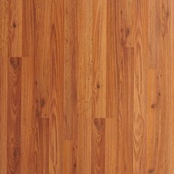 | Mas de 10 años de garantía
9.06 | Suministro y colocación de plafón PVC en planchas 2"x2", con perfileria en aluminio color blanco, para tercer nivel | 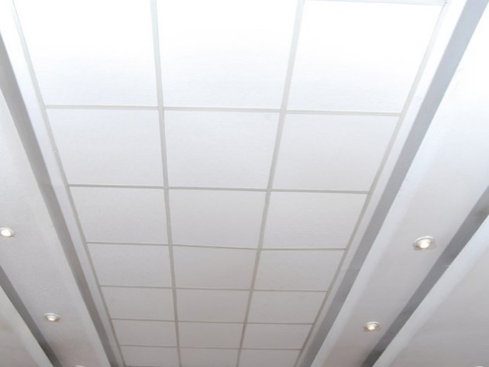 | plafón PVC en planchas 2"x2", con perfileria en aluminio color blanco, para tercer nivel
9.07 | Confección de counter en área de biblioteca, con topes en madera Jenquitiva de 1 1/5'' laqueada en color blanco, detalles en MDF hidrófugo laminado, incluye gavetero archivo en madera Jenquitiva, y vidrio laminado sobre soportes de acero inoxidable. incluir accesorios, pintura y terminación (Ver detalle en plano) | 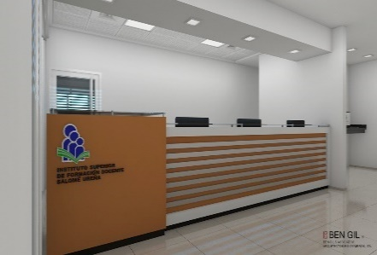 | Topes en madera Jenquitiva de 1 1/5'' laqueada en color blanco, detalles en MDF hidrófugo laminado. Gavetero archivo en madera Jenquitiva, y vidrio laminado sobre el tope alto sujeto con botones de acero inoxidable. Detalle frontal en perfiles tubulares de aluminio con terminación cromada. Letras y logo en latón con terminación cromada.

